상품제안서
알로코리아 프리미엄 차량용 미니공기청정기 | 상품코드: S42138

 |  |  |  |  |  |  | 02-713-8555 | www.synergygift.co.kr
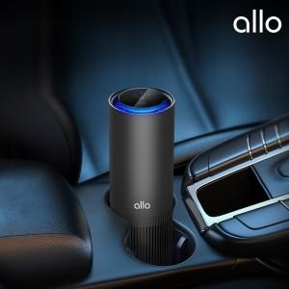

【상세/제작정보】 | 1. 3단계 H13등급 복합 헤파 필터로 강력한 미세먼지 제거<br>2. 360도 흡입구와 나선형 토출구 모양으로 전방향 공기 흡입<br>3. 터보 블레이드 팬과 6극 BLDC 모터를 통한 빠른 공기순환<br>4. C 타입 USB 충전으로 간편한 사용<br>5. 전원 메모리 시스템 탑재로 재작동시 종료 직전 단계에서 작동<br>6. 은은한 블루 LED 라운드 무드라이팅 탑재<br>7. 원터치 스마트 디스플레이로 전원, 풍량 변경, 필터 교체알림까지 확인 <br>8. 터치방식으로 4단계 모드 변경 (수면모드, 1단, 2단, 터보 모드)<br>9. 25dB의 초저소음 설계로 조용한 동작

【인쇄/포장옵션】 | 풀칼라 / 포장지포장

【공급단가】 | 수량 | 30~ | 100~ | 300~ | 500~ | 1,000~
*VAT별도 | 단가 | 42,610원 | 41,590원 | 39,880원 | 38,860원 | 37,840원

【상품 URL】 | https://www.synergygift.co.kr:443/src/goods_detail.php?gdno=42138

